Estadísticas
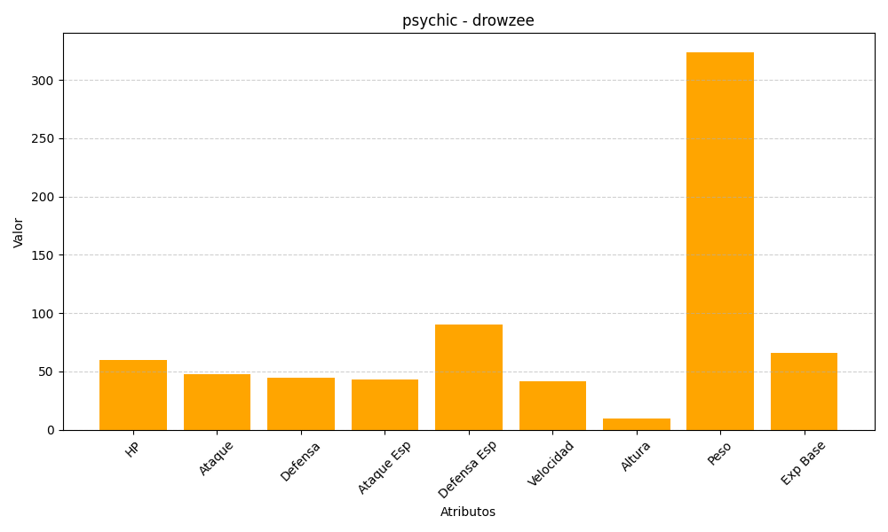
ID | Nombre | Tipo | HP | Ataque | Defensa | Ataque Especial | Defensa Especial | Velocidad | Altura | Peso | Experiencia Base
96 | drowzee | psychic | 60 | 48 | 45 | 43 | 90 | 42 | 10 | 324 | 66

